Feuil1
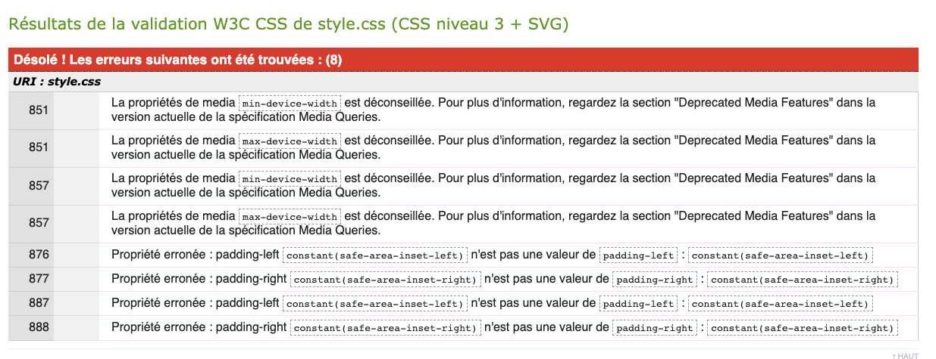
Validation CSS
Catégorie | Problème identifié | Explication du problème | Bonne pratique à adopter | Action recommandée | Référence | page
Validation CSS | min-device-width/max-device-width css | Bootstrap/style.css ; obsolète | Remplacer par min-width/max-width | Modification incluse | Jigsaw | Index
Validation CSS | constant(safe-area-inset-left/right) | Erroné n'est pas une valeur de padding-left/right | Adapter une valeur | Modification incluse | Jigsaw | Index
Validation CSS | progid:DXImageTransform.Microsoft. | Problème de syntaxe sur bootstrap |  |  | Jigsaw | Index
 | gradient(enabled=false) } |  | ; à ajouter | Modification incluse | Jigsaw | Index
Validation CSS | style css dans html | Maintenabilité | Rapatrier les styles dans les feuilles css |  | inspecteur | Index
Validation CSS | Zone « toggle navigation » page 2 | Plusieurs ressources css inaccessible en page2 | Mettre la bonne adresse | Modification incluse | inspecteur | P2
Validation HTML
Catégorie | Problème identifié | Explication du problème | Bonne pratique à adopter | Action recommandée | Référence | page
Validation HTML | Propriété fail-msg/success-msg | La propriété n'existe pas | Doit être supprimer | Modification incluse | NU | P2
Validation HTML | Langage manquant ou invalide | Pas de langue pour les pages du site | Mettre la langue de la page | Modification incluse | Wave ; axe ; NU | Index ; P2

